Sheet1
 | 排序算法 (Sorting Algorithms) | RoboSim (机器人仿真) | Scratch (图形化编程)
核心内容 | 计算机科学基础理论、逻辑思维、算法效率 | 机器人控制逻辑、传感器应用、路径规划、仿真环境操作 | 创意编程、互动故事/游戏/动画设计、计算思维启蒙
主要技能 | 抽象思维、逻辑分析、伪代码/基础编程(Python/C++等)、算法理解 | 编程(图形化/文本)、机器人学概念、问题分解、仿真调试 | 图形化编程、项目设计、故事叙述、交互设计、调试
学习曲线 | 较陡峭 (概念抽象，需较强逻辑) | 中等 (需理解物理世界与代码映射) | 平缓 (拖拽积木，直观易上手)
趣味性 | 相对较低 (偏理论，可视化可提升趣味) | 高 (模拟真实机器人行为，即时反馈) | 极高 (快速创作互动作品，创意空间大)
所需资源 | 电脑 + 编程环境(Python/在线编译器) + 算法可视化工具 | 电脑 + RoboSim软件(如VEXcode VR, Coppeliasim Edu等) | 电脑 + Scratch在线平台或离线编辑器
成果形式 | 算法流程图、可视化演示程序、性能对比报告 | 完成仿真场景任务(如走迷宫、搬运、巡线)的视频/截图 | 可运行的互动项目(游戏/动画/故事)、项目分享链接
适合学生 | 对计算机科学有浓厚兴趣、逻辑思维强、有编程基础的学生 | 对机器人、自动化感兴趣、喜欢动手实践与解决具体问题的学生 | 编程零基础、创意丰富、喜欢艺术与故事表达的学生
课时目标 | 理解3-4种基础算法原理，实现可视化，了解时间复杂度概念 | 掌握仿真环境操作，实现2-3个递增难度的机器人任务 | 掌握Scratch核心模块，独立/协作完成1-2个完整创意项目
图片 | 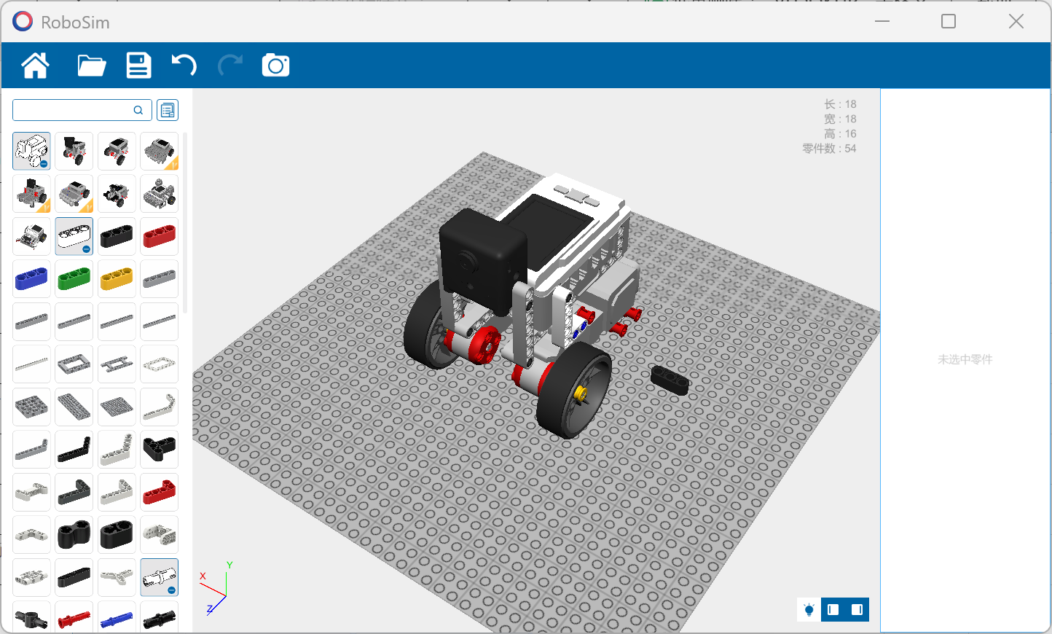 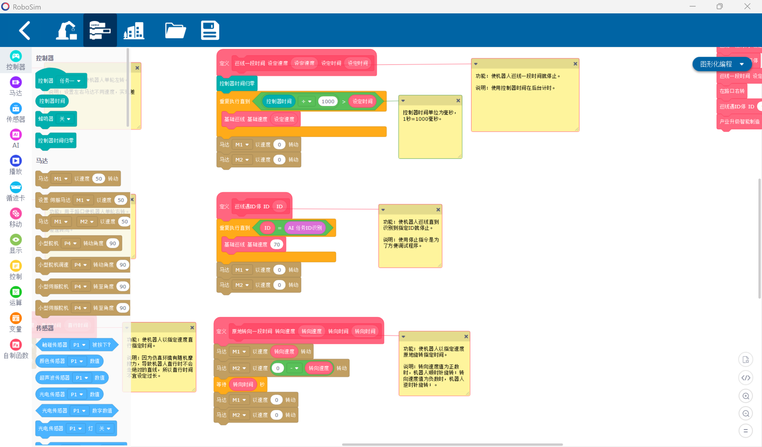 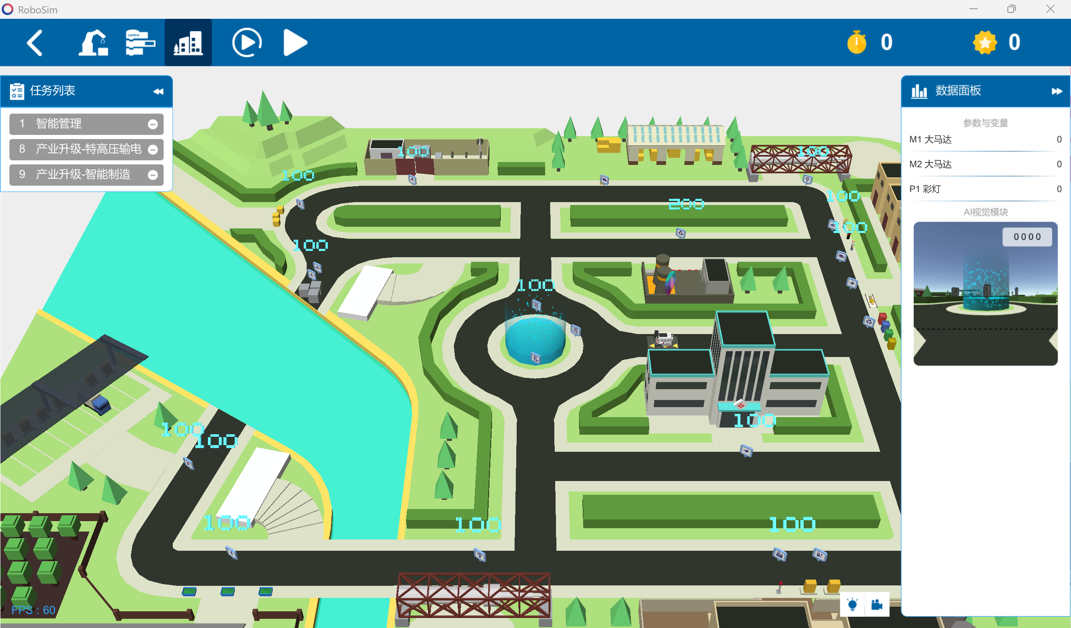 |  | 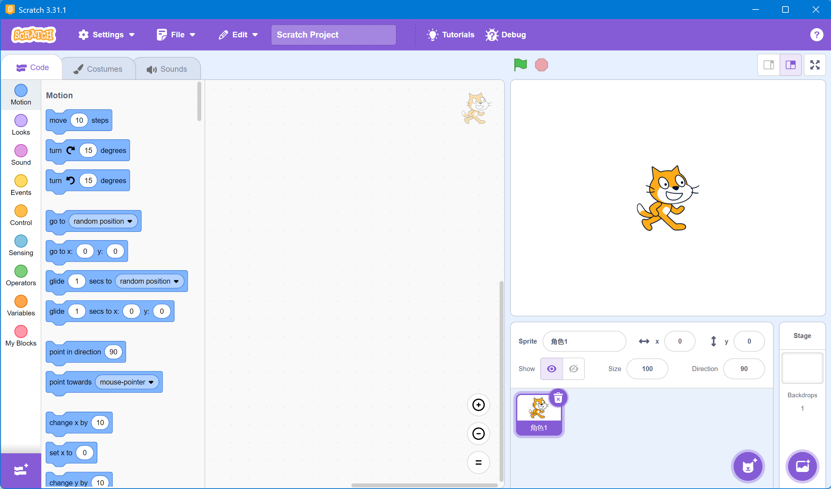
 | RoboSim（可参加比赛） |  | Scratch
安排 | 一节课讲一个算法（安排十节课：选择、冒泡；插入；归并；桶；计数、基数；快速、快速随机；希尔、堆）（我敢打赌他肯定不到十节课）推荐网站：https://visualgo.net/zh/sorting | 根据喜欢的内容设定，有教学训练、智能物流、智能工厂、双碳先锋、新质生产力、SuperAl超级轨迹赛、探月筑梦、智慧农业、未来基建、超级轨迹普及赛、智能餐饮、综合技能、智能搬运、创意主题 | 十节课一个小游戏，如横板平台跳跃游戏

